ZYL
SKU | 产品名称 | 单箱数量 | 总共箱数 | 总数量 | 箱子尺寸 | 单箱重量
Truck bracket | 货车支架 | 100 | 30 | 3000 | 82*49.5*49.5 | 31.9 | 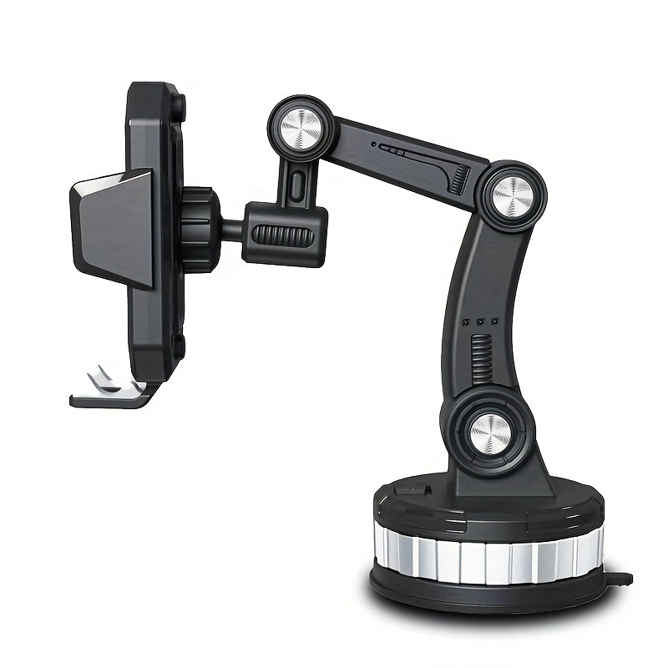
Car sunshade | 遮阳伞 | 70 | 14 | 980 | 45*34*48 | 27.7 | 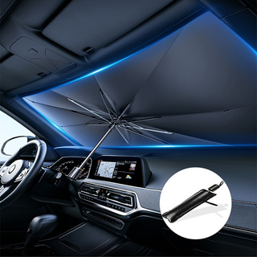
2 cup holder | 水杯二代 | 50 | 10 | 500 | 80*39*51.5 | 22 | 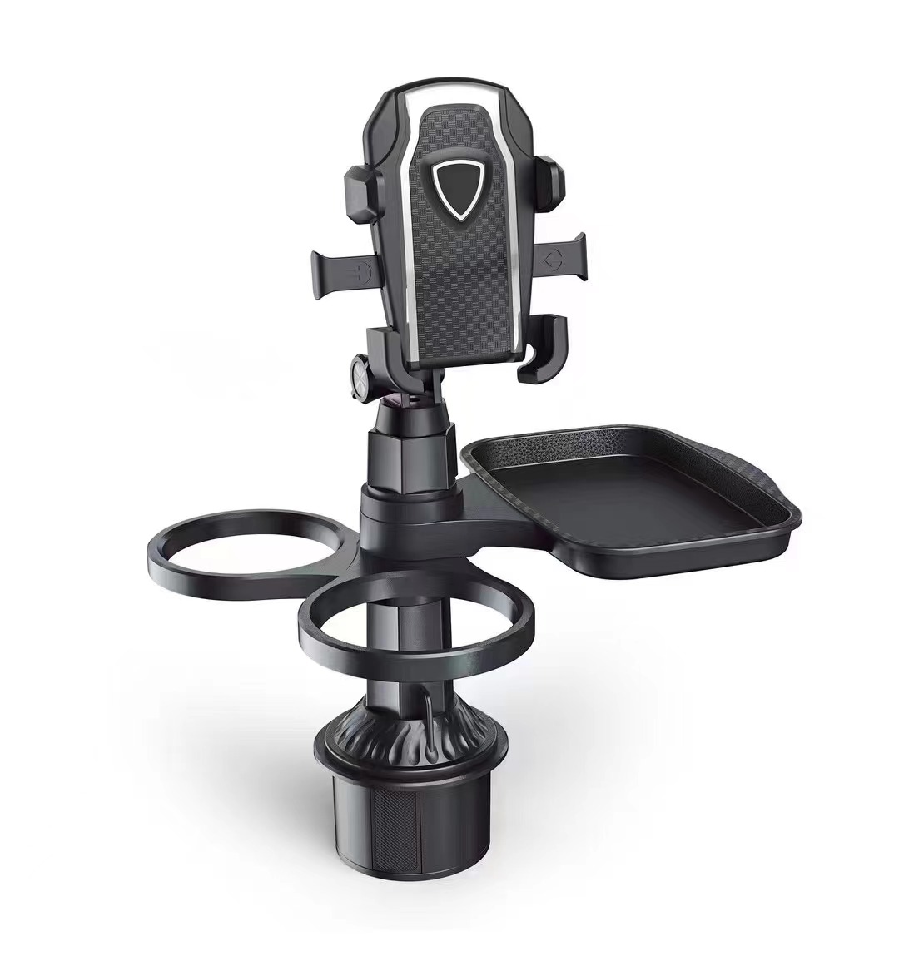
Blue juicer | 榨汁机蓝色 | 48 | 11 | 528 | 52*48*57 | 22.65 | 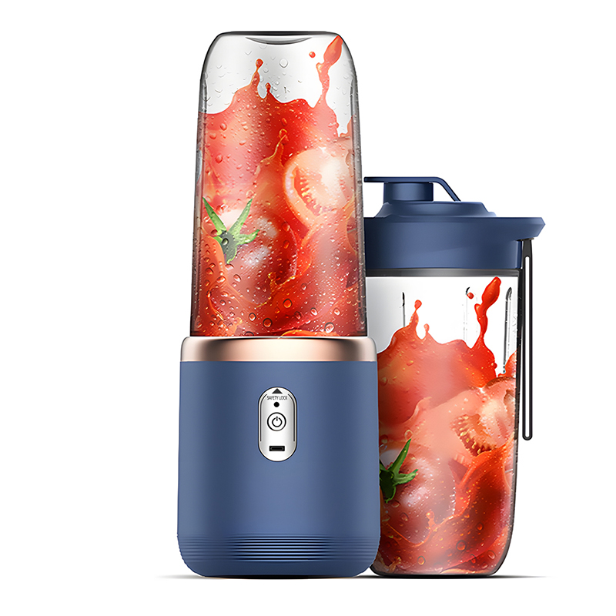
Pink juicer | 榨汁机粉色 | 48 | 11 | 528 | 52*48*57 | 22.65 | 